Combinación de factores
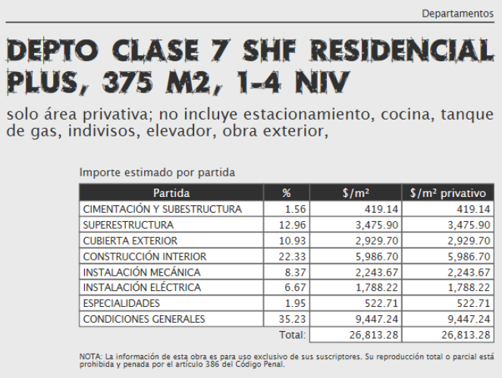
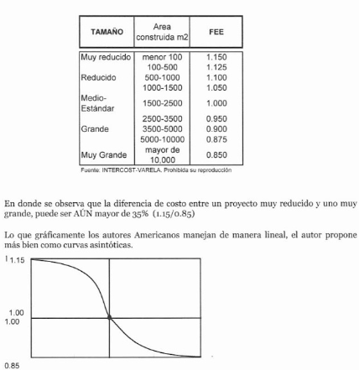
 |  |  |  |  |  |  |  | Paramétricos Varela |  |  | Factor de Economia de escala
 | Ejercicio No. 11 |  | Combinación de factores

PRIMERA PARTE

 | VRN |  | Departamento en la Ciudad de México
 |  |  | Área | 2000.00 m2
 | Cúal será el VRN por metro cuadrado de un edificio de departamentos en la Ciudad de Aguascalientes, de 2,000.00 m2 aplicando los siguientes factores
 | 1 | Interciudad
 | 2 | Sismicidad |  |  |  |  |  | Paramétricos Varela
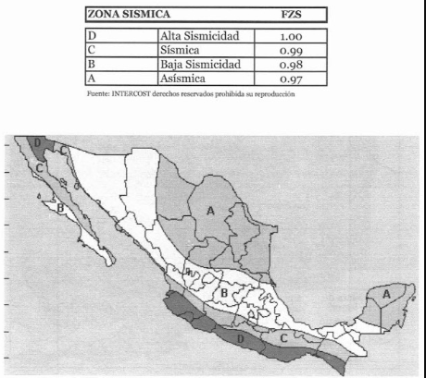
 | 3 | Economia de escala
Valor paramétrico |  | VRN Cd México | Factor Interciudad | Factor Sismisidad | Factor economia de escala | Factor resultante | VRN Aguascalientes
Departmento clase 7 SHF residencial plus, 375 m2, 1-4 niveles |  | $26,813.28 | 0.897 | 0.980 | 1.000 | 0.879 | $23,570.48

SEGUNDA PARTE

Descripción |  | F. Interciudad Merida | F. Interciudad Manzanillo | Factor interciudad | F. Sismisidad Merida | F. Sismisidad Manzanillo | Factor Sismisidad | Merida m2 | Manzanillo m2 | Factor de superficie | Factor de superficie
Presupuesto de casa en merida de 200 m2 a casa en Manzanillo de 240 m2 |  | 1.009 | 0.897 | 0.88899900892 | 0.97 | 1.00 | 1.0309278351 | 200.00 | 240.00 | 0.9642 | 0.8837

